Sheet1
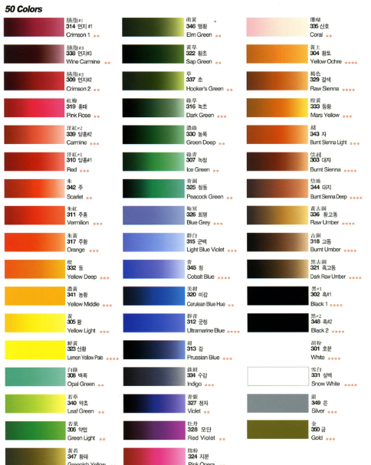
끼룩이 이름 (각 50마리)
노말(일반새) | 레어(색깔새) | 유니크(신화새) | 동양화 색상 참고
참새 | 빨강새 | 아이언버드
소쩍새 | 노랑새 | 윈터버드
두견새 | 파랑새 | 캡틴버드
쓰르라미 | 초록새 | 오딘
찌르래기 | 보라새 | 토르
뻐꾸기 | 분홍새 | 로키
매사촌 | 연두새 | 헤임달
지빠귀 | 주황새 | 버드스트레인지
왜가리 | 갈색새 | 도르마무
올빼미 | 설백새 | 프레이야
부엉이 | 흑새 | 아프로디테
비둘기 | 미감새 | 헤파이토스
딱새 | 하늘새 | 오르페우스
해오라기 | 자주새 | 디오니소스
메추라기 | 은새 | 제우스
제비 | 금새 | 헤라
까치 | 겨자새 | 포세이돈
까마귀 | 연지새 | 아테나
황조롱이 | 홍매새 | 아폴론
앵무새 | 양홍새 | 헤스티아
동박새 | 황초새 | 아레스
도요새 | 맹황새 | 하데스
직박구리 | 회명새 | 헤르메스
독수리 | 청새 | 아르테미스
딱따구리 | 모단새 | 슈퍼버드
칠면조 | 황토새 | 배트버드
닭 | 산호새 | 원더버드
공작 | 고동새 | 콩쥐
물레새 | 약초새 | 팥쥐
꾀꼬리 | 약엽새 | 신데렐라
물총새 | 황태새 | 계모
원앙새 | 농황새 | 새언니
호반새 | 황새 | 백설버드
황로 | 선황새 | 심청이
백로 | 군청새 | 석봉이
오목눈이 | 감새 | 춘향이
후투티 | 수감새 | 헨젤
벌새 | 청자새 | 그레텔
방울새 | 지분새 | 흥부
곤줄박이 | 초새 | 놀부
꿩 | 녹초새 | 용왕
오리 | 농록새 | 자라
갈매기 | 녹청새 | 토끼
기러기 | 청동새 | 오시리스
금화조 | 대자새 | 세트
핀치새 | 대지새 | 호루스
어치 | 자새 | 라
유리새 | 백록새 | 이시스
힝둥새 | 등새 | 토트
울새 | 주새 | 아누비스

